坡道装饰工程量清单
珠海丹田海德地库项目装修工程量清单 |  |  |  |  |  |  |  |  |  |  |  |  |  |  | 1.00 |  | 1.00 | 1.00
序号 | 项目名称 | 项目特征 | 单位 | 合计工程量 | 人工 | 主材 | 辅材及机械费 | 管理及利润取费 | 综合单价（不含税） | 合价（不含税） | 备注 |  |  | 成本单价 | 主材 | 损耗率 | 人工 | 辅材 | 机械 | 合价
 |  |  |  |  | A | B | C | 10.00% | E=A+B+C+D | F=E*工程量
 |  |  |  |  |  |  |  | D=(A+B+C)*费率
一 | 坡道 |  |  |  |  |  |  |  |  | 535669.23
 | 墙柱面工程 |  |  |  |  |  |  |  |  | 213384.84
1 | PT-01 涂料 | 1.PT-01 涂料一道; 2.内墙涂料一道; 3.封闭底涂料一道; 4.刮腻子两遍; 5.包含完成该项内容所有工作及费用并满足设计图纸、规范等要求; | m2 | 404.38 | 19.50 | 5.05 | 6.18 | 3.07 | 33.80 | 13669.38 |  |  |  | 30.73 | 5.00 | 1.00% | 19.50 | 5.98 | 0.20 | 12,426.71
2 | PT-02 涂料 | 1.PT-01 涂料一道; 2.内墙涂料一道; 3.封闭底涂料一道; 4.刮腻子两遍; 5.含成品U型收口条 6.包含完成该项内容所有工作及费用并满足设计图纸、规范等要求; | m2 | 1120.87 | 19.50 | 5.05 | 6.18 | 3.07 | 33.80 | 37888.77 |  |  |  | 30.73 | 5.00 | 1.00% | 19.50 | 5.98 | 0.20 | 34,444.34
3 | PT-05 涂料 | 1.PT-05 涂料(包含PT-01线条); 2.一底两面无机涂料饰面层(颜色以图纸标注为准）; 3.2mm厚无机涂料配套的腻子粉调浆满批并打磨平整; 4.包含完成该项内容所有工作及费用并满足设计图纸、规范等要求; | m2 | 277.81 | 19.50 | 5.05 | 6.18 | 3.07 | 33.80 | 9390.82 |  |  |  | 30.73 | 5.00 | 1.00% | 19.50 | 5.98 | 0.20 | 8,537.11
4 | CH-03a 地坪漆踢脚线：H100mm | 1.CH-03a 地坪漆踢脚线：H100mm; 2.包含完成该项内容所有工作及费用并满足设计图纸、规范等要求; | m | 11.18 | 10.00 | 1.52 | 1.30 | 1.28 | 14.10 | 157.60 |  |  |  | 12.82 | 1.50 | 1.00% | 10.00 | 1.20 | 0.10 | 143.27
5 | CH-03a 地坪漆踢脚线：H50mm | 1.CH-03a 地坪漆踢脚线：H50mm; 2.包含完成该项内容所有工作及费用并满足设计图纸、规范等要求; | m | 369.94 | 12.00 | 1.52 | 1.30 | 1.48 | 16.30 | 6028.74 |  |  |  | 14.82 | 1.50 | 1.00% | 12.00 | 1.20 | 0.10 | 5,480.68
6 | MT-02 金属饰面 | 1.MT-02 金属饰面 1.2mm厚拉丝不锈钢（防指纹处理）; 2.10mm玻镁板、50*50*5mm镀锌方通; 3.包含完成该项内容所有工作及费用并满足设计图纸、规范等要求; | m2 | 29.83 | 85.00 | 454.50 | 72.20 | 61.17 | 672.87 | 20069.48 |  |  |  | 611.70 | 450.00 | 1.00% | 85.00 | 71.00 | 1.20 | 18,244.98
7 | 玻镁板封墙 | 1.玻镁板封墙 2.10mm玻镁板、50*50*5mm镀锌方通; 3.包含完成该项内容所有工作及费用并满足设计图纸、规范等要求; | m2 | 129.11 | 75.00 | 50.50 | 122.75 | 24.83 | 273.08 | 35256.17 |  |  | 7.85 | 248.25 | 50.00 | 1.00% | 75.00 | 121.25 | 1.50 | 32,051.06
8 | AM-01a 铝格栅 | 1.AM-01a 铝格栅 2.5mm厚; 2.铝格栅规格：30*120*2.5@130mm; 3.阳极氧化处理; 4.按要求做加固处理，含必要的骨架; 5.包含完成该项内容所有工作及费用并满足设计图纸、规范等要求; | m2 | 95.10 | 96.00 | 714.07 | 59.10 | 86.92 | 956.09 | 90923.87 |  | 7.69 | 706.86 | 869.17 | 707.00 | 1.00% | 96.00 | 57.60 | 1.50 | 82,658.07
 | 天花工程 |  |  |  |  |  |  |  |  | 322284.40 |  |  |  |  |  |  |  |  |  | 0.00
1 | 玻镁板吊顶（含刷白） | 1.双层10mm玻镁板刷白(按投影面积计算); 2.50*50*5镀锌方通基层、150*150*10mm镀锌钢板; 3.包含完成该项内容所有工作及费用并满足设计图纸、规范等要求; | ㎡ | 24.92 | 109.50 | 5.05 | 197.73 | 31.23 | 343.51 | 8560.22 |  |  |  | 312.28 | 5.00 | 1.00% | 109.50 | 196.23 | 1.50 | 7,782.02
2 | 玻镁板吊顶 | 1.双层10mm玻镁板吊顶(按投影面积计算); 2.50*50*5镀锌方通基层; 3.包含完成该项内容所有工作及费用并满足设计图纸、规范等要求; | ㎡ | 6.83 | 109.50 | 5.05 | 170.23 | 28.48 | 313.26 | 2139.46 |  |  |  | 284.78 | 5.00 | 1.00% | 109.50 | 168.73 | 1.50 | 1,944.96
3 | MT-02金属凹槽 100mm宽 | 1.100mm宽金属凹槽 1.2mm厚拉丝不锈钢（防指纹处理）; 2.镀锌方通规格：50*50*5mm; 3.双层10mm玻镁板; 4.展开面：400mm; 5.包含完成该项内容所有工作及费用并满足设计图纸、规范等要求; | m | 12.57 | 100.00 | 189.07 | 148.53 | 43.76 | 481.36 | 6050.65 |  |  |  | 437.60 | 187.20 | 1.00% | 100.00 | 148.03 | 0.50 | 5,500.59
4 | MT-02 金属饰面 | 1.MT-02金属饰面 1.2mm厚拉丝不锈钢（防指纹处理）; 2.50*50*5镀锌方通、30*13*3镀锌方通、10mm玻镁板; 3.包含完成该项内容所有工作及费用并满足设计图纸、规范等要求; | ㎡ | 53.50 | 110.00 | 454.50 | 183.53 | 74.80 | 822.83 | 44023.78 |  |  |  | 748.03 | 450.00 | 1.00% | 110.00 | 183.03 | 0.50 | 40,021.62
5 | AM-01a 铝格栅吊顶 | 1.AM-01a 铝格栅吊顶 2.5mm厚 2.包含但不限于钢龙骨; 3.铝格栅专用龙骨，Ø8钢筋吊杆，双向吊点中距900，与角钢焊接; 4.铝格栅规格：30*120*2.5@130mm; 5.阳极氧化处理; 6.包含完成该项内容所有工作及费用并满足设计图纸、规范等要求; | ㎡ | 24.92 | 120.00 | 714.07 | 59.10 | 89.32 | 982.49 | 24483.58 |  | 7.69 | 706.86 | 893.17 | 707.00 | 1.00% | 120.00 | 57.60 | 1.50 | 22,257.80
6 | AM-01 铝格栅吊顶 | 1.AM-01 铝格栅吊顶 2.0mm厚 2.铝格栅规格：20*30*2.0@60mm; 3.阳极氧化处理; 4.包含完成该项内容所有工作及费用并满足设计图纸、规范等要求; | ㎡ | 47.10 | 135.00 | 412.08 | 80.70 | 62.78 | 690.56 | 32527.01 |  | 12.50 | 408.00 | 627.78 | 408.00 | 1.00% | 135.00 | 79.20 | 1.50 | 29,570.01
7 | AM-01b 造型铝板 | 1.AM-01b 铝板造型天花 2.0mm厚; 2.50*50*5镀锌方通基层、10mm玻镁板 3.氟碳喷涂处理; 4.按投影面积计算、包含完成该项内容所有工作及费用并满足设计图纸、规范等要求; | ㎡ | 3.08 | 135.00 | 257.55 | 183.53 | 57.61 | 633.68 | 1948.57 |  |  |  | 576.08 | 255.00 | 1.00% | 135.00 | 183.03 | 0.50 | 1,771.43
8 | AM-01b 铝板 | 1.AM-01b 铝板天花 2.0mm厚铝板; 2.50*50*5镀锌方通基层、10mm玻镁板 3.氟碳喷涂处理; 4.按投影面积计算、包含完成该项内容所有工作及费用并满足设计图纸、规范等要求; | ㎡ | 27.75 | 135.00 | 257.55 | 183.53 | 57.61 | 633.68 | 17582.00 |  |  |  | 576.08 | 255.00 | 1.00% | 135.00 | 183.03 | 0.50 | 15,983.63
9 | AM-02 铝板 | 1.AM-02 铝板天花 2.0mm厚; 2.50*50*5镀锌方通基层、10mm玻镁板 3.氟碳喷涂处理; 4.按投影面积计算、包含完成该项内容所有工作及费用并满足设计图纸、规范等要求; | ㎡ | 0.89 | 135.00 | 257.55 | 183.53 | 57.61 | 633.68 | 563.98 |  |  |  | 576.08 | 255.00 | 1.00% | 135.00 | 183.03 | 0.50 | 512.71
10 | UP-01 防火软膜 | 1.UP-01 防火软膜; 2.按投影面积计算; 3.包含完成该项内容所有工作及费用并满足设计图纸、规范等要求; | ㎡ | 45.44 | 80.00 | 222.20 | 37.30 | 33.95 | 373.45 | 16970.50 |  |  |  | 339.50 | 220.00 | 1.00% | 80.00 | 37.00 | 0.30 | 15,427.73
11 | 超白磨砂亚克力 | 1.5mm超白磨砂亚克力; 2.包含完成该项内容所有工作及费用并满足设计图纸、规范等要求; | ㎡ | 2.09 | 65.00 | 186.85 | 15.50 | 26.74 | 294.09 | 615.11 |  |  |  | 267.35 | 185.00 | 1.00% | 65.00 | 15.00 | 0.50 | 559.19
12 | PT-01 原顶涂料 | 1.PT-01 原顶涂料 2.一底两面无机涂料饰面层(颜色以图纸标注为准）; 3.2mm厚无机涂料配套的腻子粉调浆满批并打磨平整; 4.包含完成该项内容所有工作及费用并满足设计图纸、规范等要求; | ㎡ | 1076.67 | 19.50 | 5.05 | 6.18 | 3.07 | 33.80 | 36394.74 |  |  |  | 30.73 | 5.00 | 1.00% | 19.50 | 5.98 | 0.20 | 33,086.13
13 | PT-05 涂料 | 1.PT-05 涂料（包含PT-01线条）; 2.一底两面无机涂料饰面层(颜色以图纸标注为准）; 3.2mm厚无机涂料配套的腻子粉调浆满批并打磨平整; 4.包含完成该项内容所有工作及费用并满足设计图纸、规范等要求; | ㎡ | 2.93 | 19.50 | 5.05 | 6.18 | 3.07 | 33.80 | 99.14 |  |  |  | 30.73 | 5.00 | 1.00% | 19.50 | 5.98 | 0.20 | 90.13
14 | AM-02 L型铝板灯槽(450宽) | 1.L型铝板灯槽 2.0mm厚（展开面：1500mm）; 2.氟碳喷涂处理; 3.双层10mm玻镁板基底; 4.镀锌方通规格：50*50*5mm; 5.包含完成该项内容所有工作及费用并满足设计图纸、规范等要求; | m2 | 38.86 | 135.00 | 257.55 | 183.53 | 57.61 | 633.68 | 24624.90 |  |  |  | 576.08 | 255.00 | 1.00% | 135.00 | 183.03 | 0.50 | 22,386.27
15 | AM-02 L型铝板灯槽(650宽) | 1.L型铝板灯槽 2.0mm厚（展开面：1900mm）; 2.氟碳喷涂处理; 3.双层10mm玻镁板基底; 4.镀锌方通规格：50*50*5mm; 5.包含完成该项内容所有工作及费用并满足设计图纸、规范等要求; | m2 | 4.46 | 135.00 | 257.55 | 183.53 | 57.61 | 633.68 | 2825.59 |  |  |  | 576.08 | 255.00 | 1.00% | 135.00 | 183.03 | 0.50 | 2,568.72
16 | AM-02 L型铝板灯槽(850宽) | 1.L型铝板灯槽 2.0mm厚（展开面：2300mm）; 2.氟碳喷涂处理; 3.双层10mm玻镁板基底; 4.镀锌方通规格：50*50*5mm; 5.包含完成该项内容所有工作及费用并满足设计图纸、规范等要求; | m2 | 5.83 | 135.00 | 257.55 | 183.53 | 57.61 | 633.68 | 3695.00 |  |  |  | 576.08 | 255.00 | 1.00% | 135.00 | 183.03 | 0.50 | 3,359.09
17 | AM-02 铝板灯槽 | 1.AM-02 铝板灯槽 2.0mm厚（高250mm*宽80mm）; 2.氟碳喷涂处理; 3.5mm超白亚克力 4.吊件、10mm丝杆、20*40*3镀锌方通、50*50*5镀锌角钢 5.吊件具体高度及距离以现场为准 6.包含完成该项内容所有工作及费用并满足设计图纸、规范等要求; | m | 273.18 | 55.00 | 167.41 | 107.65 | 33.01 | 363.06 | 99180.17 |  |  | 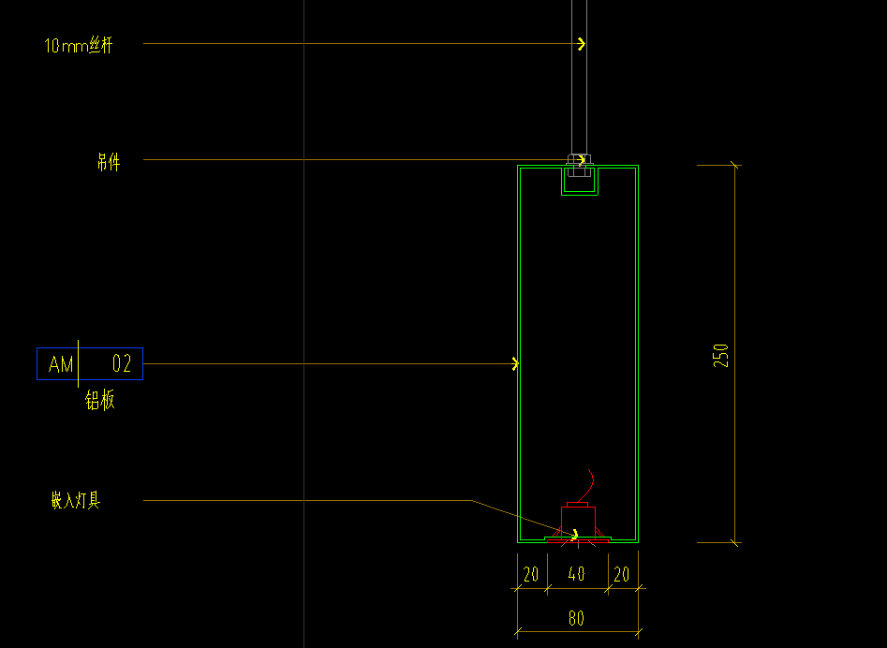 | 330.06 | 165.75 | 1.00% | 55.00 | 106.85 | 0.80 | 90,163.79
二 | 合计 |  |  |  |  |  |  |  |  | 535669.23

地库装饰工程量清单
珠海丹田海德地库项目装修工程量清单 |  |  |  |  |  |  |  |  |  |  |  |  |  |  | 1.00 |  | 1.00 | 1.00
序号 | 项目名称 | 项目特征 | 单位 | 合计工程量 | 人工 | 主材 | 辅材及机械费 | 管理及利润取费 | 综合单价（不含税） | 合价（不含税） | 备注 |  |  | 成本单价 | 主材 | 损耗率 | 人工 | 辅材 | 机械 | 合价
 |  |  |  |  | A | B | C | 10.00% | E=A+B+C+D | F=E*工程量
 |  |  |  |  |  |  |  | D=(A+B+C)*费率
一 | 地库 |  |  |  |  |  |  |  |  | 2278673.89
 | 墙柱面工程 |  |  |  |  |  |  |  |  | 688688.09
1 | PT-01 涂料 | 1.PT-01 涂料一道; 2.内墙涂料一道; 3.封闭底涂料一道; 4.刮腻子两遍; 5.包含完成该项内容所有工作及费用并满足设计图纸、规范等要求; | ㎡ | 2409.03 | 19.50 | 5.05 | 6.18 | 3.07 | 33.80 | 81432.51 |  |  |  | 0.00 |  |  |  |  |  | 0.00
2 | PT-02 涂料 | 1.PT-01 涂料一道; 2.内墙涂料一道; 3.封闭底涂料一道; 4.刮腻子两遍; 5.含成品U型收口条 6.包含完成该项内容所有工作及费用并满足设计图纸、规范等要求; | ㎡ | 5902.18 | 19.50 | 5.05 | 6.18 | 3.07 | 33.80 | 199511.39 |  |  |  | 0.00 |  |  |  |  |  | 0.00
3 | PT-07 涂料 | 1.PT-07 涂料一道; 2.内墙涂料一道; 3.封闭底涂料一道; 4.刮腻子两遍; 5.包含完成该项内容所有工作及费用并满足设计图纸、规范等要求; | ㎡ | 120.96 | 19.50 | 5.05 | 6.18 | 3.07 | 33.80 | 4088.81 |  |  |  | 0.00 |  |  |  |  |  | 0.00
3 | 玻镁板墙面 | 1.玻镁板墙面; 2.9mm阻燃夹板+10mm玻镁板; 3.镀锌方通50*50*5mm; 4.包含完成该项内容所有工作及费用并满足设计图纸、规范等要求; | ㎡ | 89.12 | 75.00 | 50.50 | 122.75 | 24.83 | 273.08 | 24337.26 |  |  |  | 248.25 | 50.00 | 1.00% | 75.00 | 121.25 | 1.50 | 22,124.78
4 | ST-04 石材湿贴 | 1.ST-04 石材湿贴 25厚; 2.石材专用胶、双层10mm玻镁板; 3.50*50*5镀锌方通 4.石材六面防水、防污处理、背筋; 5.包含完成该项内容所有工作及费用并满足设计图纸、规范等要求; | ㎡ | 188.05 | 125.00 | 454.50 | 80.30 | 65.98 | 725.78 | 136485.11 |  |  |  | 659.80 | 450.00 | 1.00% | 125.00 | 78.80 | 1.50 | 124,077.37
5 | ST-04a 石材湿贴 | 1.ST-04a 石材湿贴 25厚（毛面）; 2.石材专用胶、双层10mm玻镁板; 3.50*50*5镀锌方通 4.石材六面防水、防污处理、背筋; 5.包含完成该项内容所有工作及费用并满足设计图纸、规范等要求; | ㎡ | 53.16 | 125.00 | 585.80 | 80.30 | 79.11 | 870.21 | 46262.97 |  |  |  | 791.10 | 580.00 | 1.00% | 125.00 | 78.80 | 1.50 | 42,057.25
6 | ST-04 石材干挂 | 1.ST-04 石材干挂 25厚; 2.不锈钢石材挂件; 3.30*30*3镀锌方通 4.石材六面防水、防污处理、背筋; 5.包含完成该项内容所有工作及费用并满足设计图纸、规范等要求; | ㎡ | 112.73 | 150.00 | 472.50 | 113.55 | 73.61 | 809.66 | 91272.41 |  |  |  | 736.05 | 450.00 | 5.00% | 150.00 | 111.75 | 1.80 | 82,974.92
7 | ST-04a 石材干挂 | 1.ST-04a 石材湿贴 25厚（毛面）; 2.不锈钢石材挂件; 3.30*30*3镀锌方通; 4.石材拉槽、六面防水、防污处理、背筋; 5.包含完成该项内容所有工作及费用并满足设计图纸、规范等要求; | ㎡ | 34.01 | 150.00 | 609.00 | 113.55 | 87.26 | 959.81 | 32642.97 |  |  | 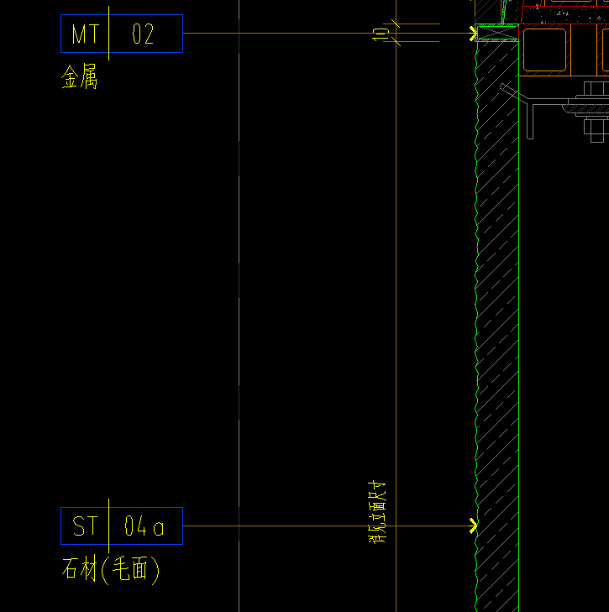 | 872.55 | 580.00 | 5.00% | 150.00 | 111.75 | 1.80 | 29,675.43
8 | CT-03 瓷砖600*600mm | 1.CT-03 瓷砖600*600mm; 2.瓷砖专用胶; 3.水泥砂浆找平层; 4.包含完成该项内容所有工作及费用并满足设计图纸、规范等要求; | ㎡ | 27.16 | 45.00 | 45.00 | 17.00 | 10.70 | 117.70 | 3196.14 |  |  |  | 107.00 | 45.00 | 0.00% | 45.00 | 16.50 | 0.50 | 2,905.59
9 | MT-02 50宽金属线条（展开面：120mm） | 1.MT-02 50宽金属线条 1.2mm厚拉丝不锈钢（防指纹处理） 2.展开面：120mm; 3.包含完成该项内容所有工作及费用并满足设计图纸、规范等要求; | m | 33.30 | 15.00 | 58.20 | 3.80 | 7.70 | 84.69 | 2820.33 |  |  |  | 77.00 | 56.50 | 3.00% | 15.00 | 3.50 | 0.30 | 2,563.93
10 | MT-02 10宽金属线条（展开面：65mm） | 1.MT-02 10宽金属线条 1.2mm厚拉丝不锈钢（防指纹处理）; 2.展开面：65mm 3.包含完成该项内容所有工作及费用并满足设计图纸、规范等要求; | m | 157.54 | 15.00 | 32.70 | 3.80 | 5.15 | 56.65 | 8924.90 |  |  |  | 51.50 | 31.75 | 3.00% | 15.00 | 3.50 | 0.30 | 8,113.55
11 | MT-02 瓷砖位金属收口线条（展开面：55mm） | 1.MT-02 瓷砖位金属收口线条 1.2mm厚拉丝不锈钢（防指纹处理）; 2.展开面：55mm 3.包含完成该项内容所有工作及费用并满足设计图纸、规范等要求; | m | 20.67 | 15.00 | 28.07 | 3.80 | 4.69 | 51.55 | 1065.63 |  |  |  | 46.87 | 27.25 | 3.00% | 15.00 | 3.50 | 0.30 | 968.75
12 | MT-02 金属饰面 | 1.MT-02 金属饰面 1.2mm厚拉丝不锈钢（防指纹处理）; 2.30*30*3镀锌方通支架; 3.双层10mm玻镁板基底; 4.包含完成该项内容所有工作及费用并满足设计图纸、规范等要求; | ㎡ | 6.67 | 85.00 | 454.50 | 72.20 | 61.17 | 672.87 | 4485.35 |  |  |  | 0.00 |  |  |  |  |  | 0.00
13 | CH-03a 地坪漆踢脚线：H50mm | 1.CH-03a 地坪漆踢脚线：H50mm; 2.包含完成该项内容所有工作及费用并满足设计图纸、规范等要求; | m | 2490.45 | 12.00 | 1.52 | 1.30 | 1.48 | 16.30 | 40585.59 |  |  |  | 0.00 |  |  |  |  |  | 0.00
14 | MT-01 暗装金属踢脚 | 1.MT-01 暗装金属踢脚 H50mm（展开面：80mm） 2.10mm玻镁板 3.包含完成该项内容所有工作及费用并满足设计图纸、规范等要求; | m | 180.04 | 15.00 | 39.66 | 3.80 | 5.85 | 64.30 | 11576.73 |  |  |  | 58.46 | 38.50 | 3.00% | 15.00 | 3.50 | 0.30 | 10,524.30
 | 天花工程 |  |  |  |  |  |  |  |  | 1508148.01
1 | AM-03 铝板造型天花 | 1.AM-03 铝板造型天花 2.5mm厚; 2.50*50*5镀锌方通基层、10mm玻镁板 3.氟碳喷涂处理; 4.按投影面积计算、包含完成该项内容所有工作及费用并满足设计图纸、规范等要求; | m2 | 336.52 | 135.00 | 296.18 | 183.53 | 61.47 | 676.18 | 227548.86 |  |  |  | 614.71 | 293.25 | 1.00% | 135.00 | 183.03 | 0.50 | 206,862.60
2 | 玻镁板侧板 | 1.双层玻镁板侧板; 2.按投影面积计算、包含完成该项内容所有工作及费用并满足设计图纸、规范等要求; | m2 | 207.83 | 75.00 | 0.00 | 189.53 | 26.45 | 290.98 | 60474.35 |  |  |  | 264.53 | 0.00 | 0.00% | 75 | 188.025 | 1.5 | 54,976.68
3 | AM-03 铝板天花 | 1.AM-03 铝板天花 2.0mm厚; 2.10mm玻镁板; 3.60系轻钢龙骨、Ø8全螺吊杆; 4.氟碳喷涂处理; 5.按投影面积计算、包含完成该项内容所有工作及费用并满足设计图纸、规范等要求; | m2 | 501.81 | 135.00 | 257.55 | 158.53 | 55.11 | 606.18 | 304189.65 |  |  |  | 551.08 | 255.00 | 1.00% | 135.00 | 158.03 | 0.50 | 276,536.05
4 | AM-02 铝板天花（防火卷帘收口） | 1.AM-02 铝板天花 2.0mm厚（防火卷帘收口）; 2.氟碳喷涂处理; 3.30*30*3镀锌方通、10mm玻镁板; 4.包含完成该项内容所有工作及费用并满足设计图纸、规范等要求; | m2 | 149.64 | 135.00 | 257.55 | 158.53 | 55.11 | 606.18 | 90709.15 |  |  |  | 551.08 | 255.00 | 1.00% | 135.00 | 158.03 | 0.50 | 82,462.86
5 | AM-02 铝板灯槽 | 1.AM-02 铝板灯槽 2.0mm厚（高250mm*宽80mm）; 2.氟碳喷涂处理; 3.5mm超白亚克力 4.吊件、10mm丝杆、20*40*3镀锌方通、50*50*5镀锌角钢 5.吊件具体高度及距离以现场为准 6.包含完成该项内容所有工作及费用并满足设计图纸、规范等要求; | m | 1407.58 | 55.00 | 167.41 | 107.65 | 33.01 | 363.06 | 511038.75 |  |  |  | 0.00 |  |  |  |  |  | 0.00
6 | PT-01 原顶涂料（投影面计算） | 1.PT-01 原顶涂料（投影面计算）; 2.一底两面无机涂料饰面层(颜色以图纸标注为准）; 3.2mm厚无机涂料配套的腻子粉调浆满批并打磨平整; 4.包含完成该项内容所有工作及费用并满足设计图纸、规范等要求; | m2 | 9294.66 | 19.50 | 5.05 | 6.18 | 3.07 | 33.80 | 314187.25 |  |  |  | 0.00 |  |  |  |  |  | 0.00
 | 其它工程 |  |  |  |  |  |  |  |  | 81837.79 |  |  |  | 0.00 |  |  |  |  |  | 0.00
1 | 消防栓暗门：800*2210mm | 1.消防栓暗门：800*2210mm; 2.10mm玻镁板基底; 3.包含一切安装所需的配件及辅材，不包含涂料; | 樘 | 3.00 | 291.72 | 0.00 | 626.80 | 91.85 | 1010.37 | 3031.10 |  |  |  | 918.52 | 0.00 | 0.00% | 291.72 | 625.30 | 1.50 | 2,755.55
2 | 消防栓石材暗门：700*2150mm | 1.消防栓石材暗门：700*2150mm; 2.大理石石材ST-04/ST-04a干挂; 3.石材加工; 4.包含一切安装所需的配件及辅材; | 樘 | 2.00 | 376.25 | 722.40 | 533.78 | 163.24 | 1795.67 | 3591.35 |  |  |  | 1632.43 | 722.40 | 0.00% | 376.25 | 532.28 | 1.50 | 3,264.86
3 | 消防栓石材暗门：800*2210mm | 1.消防栓石材暗门：800*2210mm; 2.大理石石材ST-04/ST-04a干挂; 3.石材加工; 4.包含一切安装所需的配件及辅材; | 樘 | 7.00 | 442.00 | 848.64 | 626.80 | 191.74 | 2109.18 | 14764.26 |  |  |  | 1917.44 | 848.64 | 0.00% | 442.00 | 625.30 | 1.50 | 13,422.05
4 | 工具间石材暗门：1300*2200mm | 1.工具间石材暗门：1300*2200mm; 2.大理石石材ST-04/ST-04a干挂; 3.石材加工; 4.包含一切安装所需的配件及辅材; | 樘 | 2.00 | 715.00 | 1372.80 | 1013.01 | 310.08 | 3410.89 | 6821.78 |  |  |  | 3100.81 | 1372.80 | 0.00% | 715.00 | 1011.51 | 1.50 | 6,201.62
5 | 电井门石材暗门：900*2210mm | 1.电井门石材暗门：900*2210mm; 2.大理石石材ST-04/ST-04a干挂; 3.石材加工; 4.包含一切安装所需的配件及辅材; | 樘 | 5.00 | 497.25 | 954.72 | 704.96 | 215.69 | 2372.62 | 11863.11 |  |  |  | 2156.93 | 954.72 | 0.00% | 497.25 | 703.46 | 1.50 | 10,784.64
6 | 电井门石材暗门：1000*2210mm | 1.电井门石材暗门：1000*2210mm； 2.大理石石材ST-04/ST-04a干挂； 3.石材加工； 4.包含一切安装所需的配件及辅材； | 樘 | 1.00 | 552.50 | 1060.80 | 783.12 | 239.64 | 2636.06 | 2636.06 |  |  |  | 2396.42 | 1060.80 | 0.00% | 552.50 | 781.62 | 1.50 | 2,396.42
7 | 双开电井暗门：1300*2210mm | 1.双开电井暗门：1300*2210mm； 2.10mm玻镁板基底; 3.包含一切安装所需的配件及辅材，不包含涂料； | 樘 | 1.00 | 474.05 | 0.00 | 1017.61 | 149.17 | 1640.82 | 1640.82 |  |  |  | 1491.65 | 0.00 | 0.00% | 474.05 | 1016.11 | 1.50 | 1,491.65
8 | 双开电井石材暗门：1300*2210mm | 1.双开电井石材暗门：1300*2210mm； 2.大理石石材ST-04/ST-04a干挂； 3.石材加工； 4.包含一切安装所需的配件及辅材； | 樘 | 2.00 | 718.25 | 1379.04 | 1017.61 | 311.49 | 3426.39 | 6852.77 |  |  |  | 3114.90 | 1379.04 | 0.00% | 718.25 | 1016.11 | 1.50 | 6,229.79
9 | 护角：H900mm | 1.护角：H900mm 2.包含完成该项内容所有工作及费用并满足设计图纸、规范等要求; | 套 | 339.00 | 8.00 | 32.00 | 0.20 | 4.02 | 44.22 | 14990.58 |  |  |  | 40.20 | 32 | 0.00% | 8 | 0.2 | 0 | 13,627.80
10 | 防撞杆 | 1.防撞杆 2.MT-02a 金属饰面 3.包含完成该项内容所有工作及费用并满足设计图纸、规范等要求; | 套 | 108.00 | 35.00 | 95.00 | 1.70 | 13.17 | 144.87 | 15645.96 |  |  |  | 131.70 | 95 | 0.00% | 35 | 1.5 | 0.2 | 14,223.60
二 | 合计 |  |  |  |  |  |  |  |  | 2278673.89

坡道安装工程
珠海丹田海德地库项目装修工程量清单 |  |  |  |  |  |  |  |  |  |  |  |  |  | 1.00 |  | 1.00 | 1.00
序号 | 项目名称 | 项目特征 | 单位 | 工程量合计 | 人工 | 主材 | 辅材及机械费 | 管理及利润取费 | 综合单价（不含税） | 合价（不含税） | 备注 |  | 成本单价 | 主材 | 损耗率 | 人工 | 辅材 | 机械 | 合价
 |  |  |  |  | A | B | C | 10.00% | E=A+B+C+D | F=E*工程量
 |  |  |  |  |  |  |  | D=(A+B+C)*费率
一 | 坡道
1 | LT.1 明装LED线形灯 | 1、名称：明装LED线形灯 2、规格型号：型号：CEB0512B-B/J、色温：4000K、功率：26W、显指：Ra＞90 3、包含完成该项内容所有工作及费用并满足设计图纸、规范等要求; | 套 | 150.00 | 18.00 | 125.00 | 1.50 | 14.45 | 158.95 | 23,842.50 |  |  | 144.50 | 125.00 |  | 18.00 | 1.50 |  | 21,675.00
2 | LT.3b 天花嵌入式射灯 | 1、名称：天花嵌入式射灯 2、规格型号：型号：PAK564151、名称：色温：4000K、功率：20W、显指：Ra＞90 3、包含完成该项内容所有工作及费用并满足设计图纸、规范等要求; | 套 | 14.00 | 18.00 | 135.00 | 1.50 | 15.45 | 169.95 | 2,379.30 |  |  | 154.50 | 135.00 |  | 18.00 | 1.50 |  | 2,163.00
3 | T.8 地灯 | 1、名称：地灯 2、规格型号：型号：PAK520036、色温：4000K、功率：3W、显指：Ra＞90 3、包含完成该项内容所有工作及费用并满足设计图纸、规范等要求; | 套 | 59.00 | 35.00 | 110.00 | 1.50 | 14.65 | 161.15 | 9,507.85 |  | 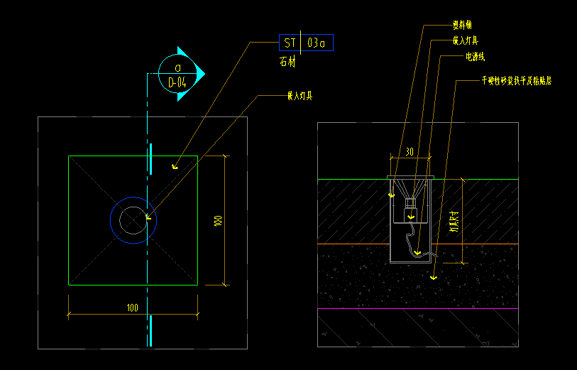 | 146.50 | 110.00 |  | 35.00 | 1.50 |  | 8,643.50
 | 合计 |  |  |  |  |  |  |  |  | 35729.65

